COGS
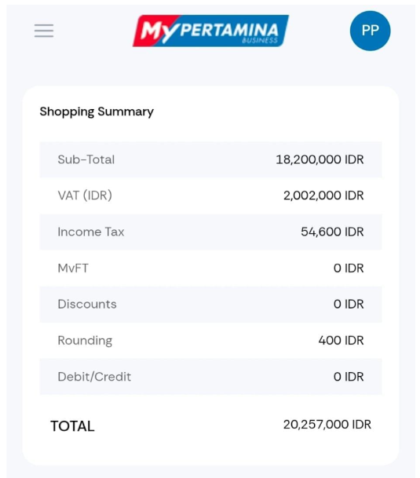
RINCIAN KEBUTUHAN BBM TELKOMSEL 5 LOKASI |  |  |  |  |  |  |  |  |  |  |  |  | Budget Telkomsel
 |  |  |  | BEBAN |  |  | BUDGET TELKOMSEL
NO | LOKASI | SATUAN | QTY | HARGA | HUMLAH | TOTAL | BBM/ LTR | FEE BBM/ LTR | PBBKB 7.5% | SUB TOTAL/ LTR | TOTAL/ LOKASI | Margin Gross

1 | STO Maumere | Liter | 1,500 | 21,982 | 32,973,000 | 32,973,000 | 26,000 | 1,500 | 1,931 | 29,431 | 44,146,500 | 11,173,500
2 | HR Muhammad | Liter | 1,000 | 22,523 | 22,522,523 | 22,522,523 | 26,000 | 1,500 | 1,931 | 29,431 | 29,431,000 | 6,908,477
3 | TTC Gayungan | Liter | 4,000 | 22,523 | 90,090,090 | 90,090,090 | 26,000 | 1,500 | 1,931 | 29,431 | 117,724,000 | 27,633,910
4 | STO Palapa Kupang | Liter | 1,000 | 21,982 | 21,982,187 | 21,982,187 | 26,000 | 1,500 | 1,931 | 29,431 | 29,431,250 | 7,449,063
5 | TTC Gombel | Liter | 2,000 | 18,200 | 36,400,000 | 36,400,000 | 26,000 | 1,500 | 1,931 | 29,431 | 58,862,000 | 22,462,000

 | TOTAL |  |  |  |  | 203,967,799 |  |  |  |  | 279,594,750 | 75,626,951
 |  |  |  |  |  |  |  |  |  | margin | 75,626,951
 |  |  |  |  |  |  |  |  |  | % | 37.08%

 |  |  |  |  |  |  |  |  |  |  | 37.08%

 |  |  |  |  |  |  |  |  |  |  |  |  | BBM NUSRA | 19 Agustus 2026

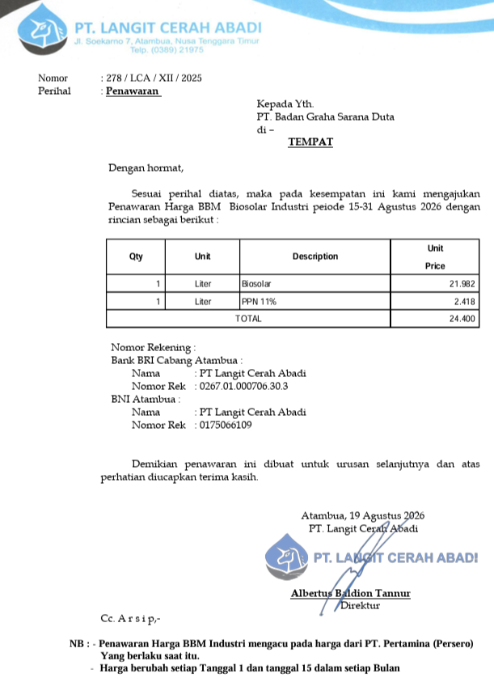

 |  |  |  |  |  |  |  |  |  |  |  |  | BBM SURABAYA

 |  |  |  |  |  |  |  |  |  |  |  |  | BBM GOMBEL | 20 Agustus 2026

Tabel PUPR
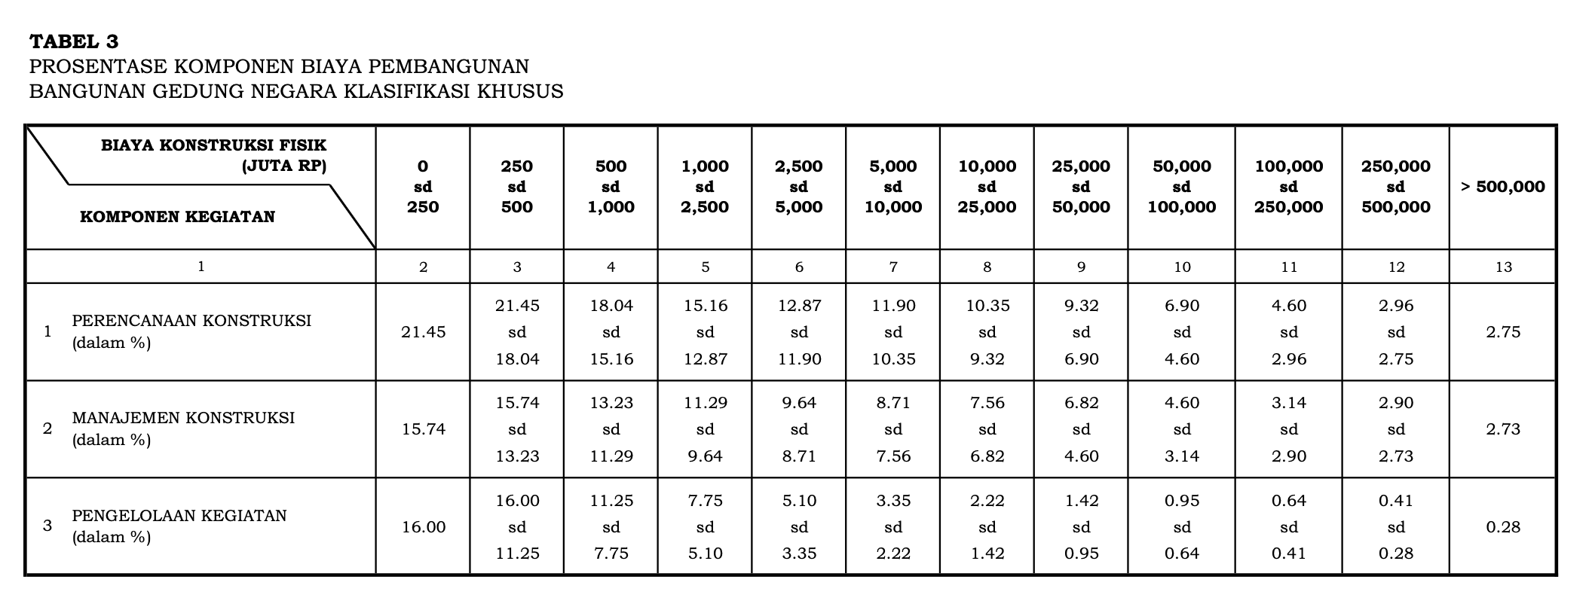
Suplier back to back |  |  | Pengawasan Project

YA |  |  | Menggunakan MK
TIDAK |  |  | Sendiri ( by GSD )

Tipe Bagunan

Sederhana ( < 2 lantai)
Tidak Sederhana (> 2 lantai)
Kriteria Khusus ( Daerah sulit / neocentrix)
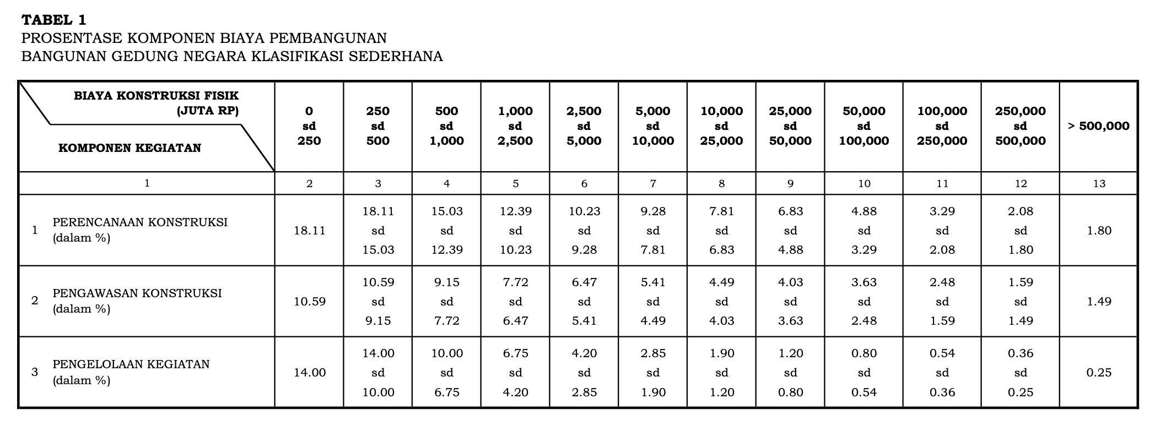
Pengawasan
Nilai project |  | Sederhana | Tidak Sederhana | Klasifikasi Khusus
kecil sama dari
250,000,000 | a | 10.59% | 21.08% | 15.74%
500,000,000 | b | 9.15% | 18.20% | 13.23%
1,000,000,000 | c | 7.72% | 15.37% | 11.29%
2,500,000,000 | d | 6.47% | 12.88% | 9.64%
5,000,000,000 | e | 5.41% | 10.76% | 8.71%
10,000,000,000 | f | 4.49% | 7.62% | 7.56%
25,000,000,000 | g | 4.03% | 5.13% | 6.82%
50,000,000,000 | h | 3.63% | 3.50% | 4.60%
100,000,000,000 | i | 2.48% | 2.39% | 3.14%
250,000,000,000 | j | 1.59% | 1.50% | 2.90%
500,000,000,000 | k | 1.49% | 1.10% | 2.73%

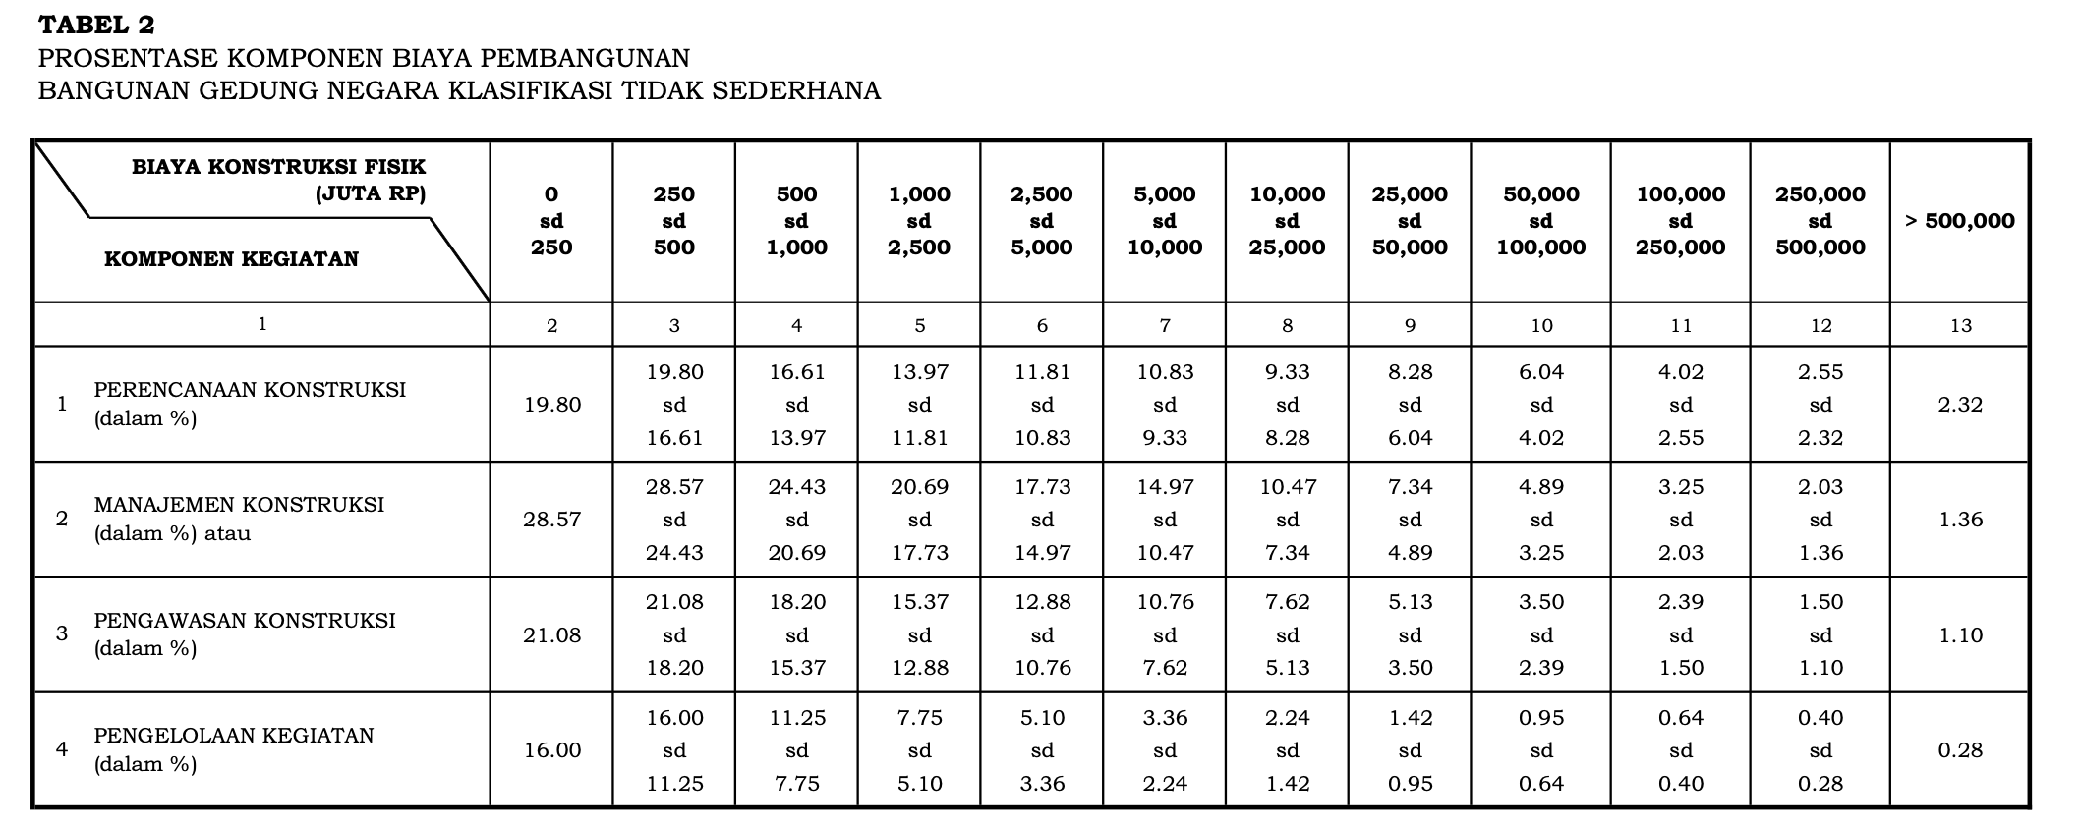
BOP (Pengelolaan Kegiatan)
Nilai project |  | Sederhana | Tidak Sederhana | Klasifikasi Khusus
kecil sama dari
250,000,000 | a | 14.00% | 16.00% | 16.00%
500,000,000 | b | 10.00% | 11.25% | 11.25%
1,000,000,000 | c | 6.75% | 7.75% | 7.75%
2,500,000,000 | d | 4.20% | 5.10% | 5.10%
5,000,000,000 | e | 2.85% | 3.36% | 3.35%
10,000,000,000 | f | 1.90% | 2.24% | 2.22%
25,000,000,000 | g | 1.20% | 1.42% | 1.42%
50,000,000,000 | h | 0.80% | 0.95% | 0.95%
100,000,000,000 | i | 0.54% | 0.64% | 0.64%
250,000,000,000 | j | 0.36% | 0.40% | 0.41%
500,000,000,000 | k | 0.25% | 0.28% | 0.28%

